상품제안서
쌤소나이트 MORGAN 벨트 | 상품코드: S19274

 |  |  |  |  |  |  | 02-713-8555 | www.synergygift.co.kr
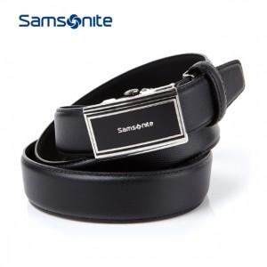

【상세/제작정보】 | 스크레치에 강한 사피아노 엠보 소재의 벨트

【인쇄/포장옵션】 | 스티커 / 시판박스

【공급단가】 | 수량 | 10~ | 50~ | 100~ | 300~ | 500~
*VAT별도 | 단가 | 66,180원 | 63,810원 | 61,450원 | 59,090원 | 56,720원

【상품 URL】 | https://www.synergygift.co.kr:443/src/goods_detail.php?gdno=15018

